상품제안서
베이직아이스텀블러 500ml | 상품코드: F22239

 |  |  |  |  |  |  | 02-412-0044 | www.easy1.co.kr
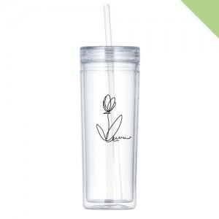

【상세/제작정보】 | ★삶거나 식기세척기/전자레인지 사용 불가 1도 단면인쇄 포함 (100개 이상 시) 도) 2도 및 양면 개당 400원 추가(부가세 별도) (2도 인쇄 시 색상 간 간격 0.5cm 떨어져야 인쇄 가능) ~100도 미지근한 물까지만 사용 가능함 자사종이케이스 포함 한박스 72개입 1박스배송비 7,000원(부가세별도)

【인쇄/포장옵션】 | 실크 / 포장지포장

【공급단가】 | 수량 | 100~ | 300~ | 500~ | 1,000~ | 3,000~
*VAT별도 | 단가 | 3,960원 | 3,890원 | 3,790원 | 3,720원 | 3,630원

【상품 URL】 | https://dev.easy1.co.kr:443/src/goods_detail.php?gdno=22239

